Clasificación de residuos
RESIDUOS HOSPITALARIOS Y SIMILARES

Residuos no peligrosos
Residuos peligrosos

Otros residuos peligrosos
Residuos aprovechables
Residuos no aprovechables
Residuos con riesgo biológico o infeccioso
Residuos radioactivos

Biosanitarios
Corrosivos
Residuos aprovechables orgánicos

Reactivos
Anatomopatológicos

Explosivos
Cortopunzantes

Tóxicos

De Animales

Inflamables

Características de recipientes
Material rígido, impermeable, de fácil limpieza y resistentes a la corrosión, como el plástico
Dotados de tapa con buen ajuste
Rótulo: Nombre del área, residuo que debe contener y símbolo internacional
Livianos y tamaño optimo

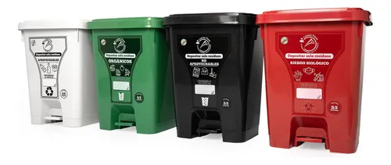

Que estando tapado no permita la entrada de agua, insectos o roedores, ni el escape de líquidos

Capacidad de acuerdo con lo que establezca el PGIRH
Tipo tapa pedal (Solo Respel)

Resistentes a los golpes, sin aristas internas, provistos de asas que faciliten el manejo durante la recolección
Ceñido al código de colores estandarizado
Lavados con frecuencia igual a la recolección, desinfectados y secados

Enfermedades
ALGUNAS ENFERMEDADES ASOCIADAS A LA INADECUADA GESTIÓN DE RESIDUOS HORPITALARIOS Y SIMILARES

Causadas por Microorganismos Patógenos
Causadas por Residuos Radioactivos u Otros Residuos Peligrosos

Hepatitis
Mutación

Rubéola
Trastornos

Tuberculosis
Cáncer

Citomegalovirus (CMV)
Lesiones

SIDA
Pérdida de capacidad

Panadizo
Leucemia

Irritación Mucosa

